基本コンセプト①
比較オブジェクト
痩せてる人が好き♪

身長比較ロジック
身長比較？
Or
体重比較？

背が高い人が好き♪

体重比較ロジック

IF文が増えると読みづらい！！

痩せてる人が好き♪

要テスト！！
比較オブジェクト

ちょい身長比較ロジック
身長比較ロジック
痩せてる人が好き♪
身長比較？
Or
体重比較？

（同じなのでテスト不要）
①仕様を変更

体重比較ロジック
背が高い人が好き♪

要テスト！！

痩せてる人が好き♪

要テスト！！
比較オブジェクト

身長比較ロジック

背が高い人が好き♪
身長比較？
Or
体重比較？
Or
年齢比較？

要テスト！！
体重比較ロジック

若い人が好き♪ でちゅ


年齢比較ロジック
要テスト！！

②仕様を拡張

若い人が好き♪

（同じなのでテスト不要）

×基本コンセプト②
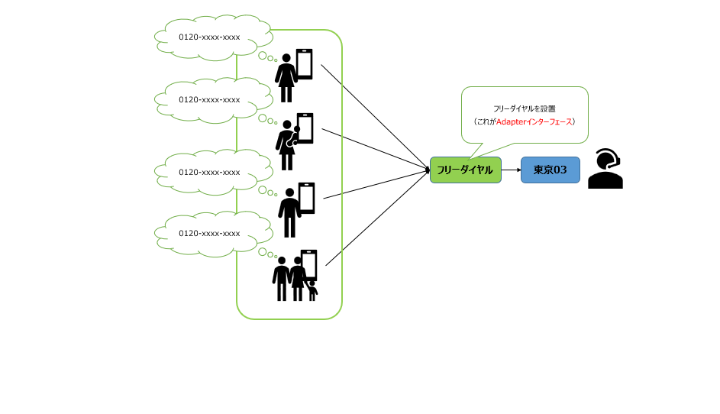
0120-xxxx-xxxx

0120-xxxx-xxxx
フリーダイヤルを設置
（これがAdapterインターフェース）

0120-xxxx-xxxx
フリーダイヤル
東京03

0120-xxxx-xxxx

基本コンセプト③
戦略方針
（これがStrategyインターフェース）
身長比較オブジェクト
痩せてる人が好き♪

比較()
身長比較ロジック
比較インターフェース

11
体重比較オブジェクト
背が高い人が好き♪
戦略：比較せよ!!

体重比較ロジック
比較()

異性を比較!!
(※ロジックを追加するだけ!!)

基本コンセプト③-②
身長比較オブジェクト

あれ?使い方は？

ヒカク!()
身長比較ロジック

オブジェクト毎に手順が統一されてない！！
オブジェクト毎に手順が統一されてない！！

背が高い人が好き♪
体重比較オブジェクト

ひかく♪()
体重比較ロジック

応用コンセプト④
身長比較オブジェクト

身長比較ロジック

痩せてる人が好き♪
身長比較ファクトリーメソッド
比較

ちょい身長比較ロジック
②※変更なし
①仕様を変更
（※閉鎖）

背が高い人が好き♪

体重比較ファクトリーメソッド
体重比較オブジェクト

比較
体重比較ロジック

③仕様を変更しても既存には影響なし!!
（影響小）

③仕様を拡張・変更しても既存には影響なし!!
（影響小）
身長比較オブジェクト

身長比較ロジック

痩せてる人が好き♪
身長比較ファクトリーメソッド

（同じなのでテスト不要）
比較

※変更なし
ちょい身長比較ロジック
背が高い人が好き♪

①仕様を変更
（※閉鎖）
体重比較ファクトリーメソッド
要テスト！！
※①

体重比較オブジェクト
※変更なし
若い人が好き♪ でちゅ
比較
体重比較ロジック

要テスト！！
※②
年齢比較ファクトリーメソッド

※変更なし

年齢比較オブジェクト
※新たに追加

比較
年齢比較ロジック

②仕様を拡張
（※開放）

元王子様比較①
インターフェース無しで「IF文」で比較した場合
「OujiSama(王子様)」クラスの説明
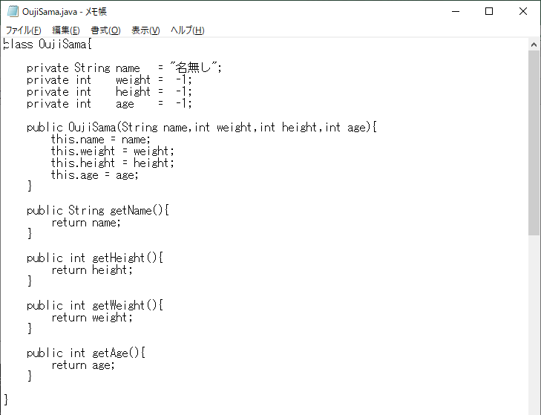

「name:名前」「weight:体重」「height:身長」「age:年齢」

コンストラクタ：
インスタンス化する際に名前、体重、身長、年齢を設定

getXxx()：
名前～年齢を取得するためのメソッド

「OujiSama(王子様)」クラスの説明

「name:名前」「weight:体重」「height:身長」「age:年齢」

コンストラクタ：
インスタンス化する際に名前、体重、身長、年齢を設定

getXxx()：
名前～年齢を取得するためのメソッド

王子様比較①
「Strategy」パターン
※Comparator 意味：比較器
※compare 意味：(…と)比較する
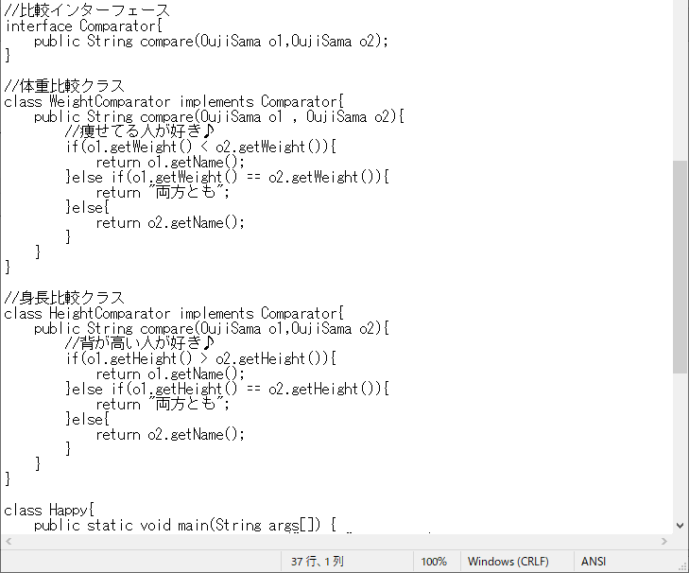

インターフェースの実装

メソッドのOverRide

インターフェースの実装

メソッドのOverRide

クラス図
Uses▶
<<interface>>
Strategy
[=Comparator]
strategyMethod()
[=compare()]
<<interface>>
Iterator
hasnext()
next()
Client
[=Beauty]

Client
[=Happy]
Uses▶

▲
implements
▲
implements
return new ConcreteIterator(this);
[return new DenWatyoIterator(this);]

ConcreteStrategy
[=WeightComparator]
strategyMethod()
[=compare()]
ConcreteStrategy
[=HeightComparator]
strategyMethod()
[=compare()]

ConcreteIterator
[=DenWatyoIterator]
[DenWatyo]
hasnext()
next()
▲
implements

画面キャプチャ
